1.รวม
 | โครงการภายใต้เป้าหมายแผนแม่บทย่อย: 220101 กฎหมายไม่เป็นอุปสรรคต่อการพัฒนาภาครัฐและภาคเอกชนอยู่ภายใต้กรอบกฎหมายที่มุ่งให้ประชาชนในวงกว้างได้รับประโยชน์จากการพัฒนาประเทศโดยทั่วถึง
กรุณา Log in เข้าระบบ eMENSCR ก่อนดำเนินการ Click ที่ link โครงการนั้น ๆ
หมายเหตุ : หากไม่ Login จะไม่สามารถดูรายละเอียดโครงการได้
โครงการที่ปรากฎเป็นโครงการที่ผ่านการอนุมัติจากผู้บริหาร (M7) ของหน่วยงานเท่านั้น (ข้อมูล ณ เดือนมิถุนายน 2566)

รหัสโครงการ | ชื่อโครงการ / การดำเนินงาน | ชื่อโครงการ / การดำเนินงาน | ยุทธศาสตร์ชาติที่เกี่ยวข้องโดยตรง (ข้อความ) | ปีงบประมาณ | วันที่เริ่มต้นโครงการ | วันที่สิ้นสุดโครงการ | หน่วยงานระดับกองหรือเทียบเท่า | หน่วยงานระดับกรมหรือเทียบเท่า | หน่วยงานระดับกระทรวงหรือเทียบเท่า | ประเภทโครงการ | องค์ประกอบ | ปัจจัย |  | ไปเป้าใหม่
สทช 2001-61-0002 | งานการกำกับดูแลและติดตามการดำเนินการคืนเงินคงเหลือในระบบให้แก่ผู้ใช้บริการ กรณีการสิ้นสุดการอนุญาตสัมปทาน หรือสัญญาการให้บริการโทรศัพท์เคลื่อนที่ | งานการกำกับดูแลและติดตามการดำเนินการคืนเงินคงเหลือในระบบให้แก่ผู้ใช้บริการ กรณีการสิ้นสุดการอนุญาตสัมปทาน หรือสัญญาการให้บริการโทรศัพท์เคลื่อนที่ | ด้านการปรับสมดุลและพัฒนาระบบการบริหารจัดการภาครัฐ | 2559 | ตุลาคม 2558 | ธันวาคม 2561 | สำนักยุทธศาสตร์และการงบประมาณ | สำนักงานคณะกรรมการกิจการกระจายเสียง กิจการโทรทัศน์และกิจการโทรคมนาคมแห่งชาติ (สำนักงาน กสทช.) | องค์กรอิสระ |  | 220101V02 | 220101V02F02 | 220101V02F02
กลต.กม.-62-0002 | พิจารณาทบทวนบทลงโทษกรรมการบริษัทกรณีการใช้ข้อมูลภายใน (insider trading) | พิจารณาทบทวนบทลงโทษกรรมการบริษัทกรณีการใช้ข้อมูลภายใน (insider trading) | ด้านการปรับสมดุลและพัฒนาระบบการบริหารจัดการภาครัฐ | 2559 | กันยายน 2559 | กันยายน 2563 | ฝ่ายกฎหมาย 3 | สำนักงานคณะกรรมการกำกับหลักทรัพย์และตลาดหลักทรัพย์ | กระทรวงการคลัง |  | 220101V02 | 220101V02F03 | 220101V02F03
คค 0202-61-0001 | การพัฒนากฎหมายของกระทรวงคมนาคม | การพัฒนากฎหมายของกระทรวงคมนาคม | ด้านการปรับสมดุลและพัฒนาระบบการบริหารจัดการภาครัฐ | 2561 | ตุลาคม 2560 | กันยายน 2565 | กองกฎหมาย | สำนักงานปลัดกระทรวงคมนาคม | กระทรวงคมนาคม |  | 220101V02 | 220101V02F03 | 220101V02F03
สทช 2001-61-0007 | การศึกษาแนวทางเพื่อทบทวนกฎหมายเกี่ยวกับการคุ้มครองผู้บริโภคในกิจการกระจายเสียงและกิจการโทรทัศน์ | การศึกษาแนวทางเพื่อทบทวนกฎหมายเกี่ยวกับการคุ้มครองผู้บริโภคในกิจการกระจายเสียงและกิจการโทรทัศน์ | ด้านการสร้างโอกาสและความเสมอภาคทางสังคม | 2561 | มกราคม 2561 | ธันวาคม 2561 | สำนักยุทธศาสตร์และการงบประมาณ | สำนักงานคณะกรรมการกิจการกระจายเสียง กิจการโทรทัศน์และกิจการโทรคมนาคมแห่งชาติ (สำนักงาน กสทช.) | องค์กรอิสระ |  | 220101V04 | 220101V04F01 | 220101V04F01
สทช 2001-61-0011 | การกำหนดและกำกับดูแลโครงสร้างอัตราค่าบริการโทรศัพท์เคลื่อนที่ภายในประเทศ | การกำหนดและกำกับดูแลโครงสร้างอัตราค่าบริการโทรศัพท์เคลื่อนที่ภายในประเทศ | ด้านการปรับสมดุลและพัฒนาระบบการบริหารจัดการภาครัฐ | 2561 | มกราคม 2561 | ธันวาคม 2562 | สำนักยุทธศาสตร์และการงบประมาณ | สำนักงานคณะกรรมการกิจการกระจายเสียง กิจการโทรทัศน์และกิจการโทรคมนาคมแห่งชาติ (สำนักงาน กสทช.) | องค์กรอิสระ |  | 220101V04 | 220101V04F02 | 220101V04F02
อส 0006(นย)-61-0005 | โครงการแก้ไขเพิ่มเติมประมวลกฎหมายวิธีพิจารณาความอาญา (การสอบสวนร่วมกันระหว่างพนักงานสอบสวนกับพนักงานอัยการ การกันผู้ร่วมกระทำความผิดเป็นพยาน อำนาจของพนักงานอัยการในการสอบสวนเพิ่มเติม และกลไกในการเร่งรัดติดตามการส่งผลการสอบสวนเพิ่มเติม) | โครงการแก้ไขเพิ่มเติมประมวลกฎหมายวิธีพิจารณาความอาญา (การสอบสวนร่วมกันระหว่างพนักงานสอบสวนกับพนักงานอัยการ การกันผู้ร่วมกระทำความผิดเป็นพยาน อำนาจของพนักงานอัยการในการสอบสวนเพิ่มเติม และกลไกในการเร่งรัดติดตามการส่งผลการสอบสวนเพิ่มเติม) | ด้านการปรับสมดุลและพัฒนาระบบการบริหารจัดการภาครัฐ | 2561 | กรกฎาคม 2561 | มิถุนายน 2565 | สำนักงานนโยบาย ยุทธศาสตร์ และงบประมาณ | สำนักงานอัยการสูงสุด | องค์กรอิสระ |  | 220101V04 | 220101V04F04 | 220101V04F04
รง 0505-61-0001 | โครงการพัฒนากฎหมาย | โครงการพัฒนากฎหมาย | ด้านการปรับสมดุลและพัฒนาระบบการบริหารจัดการภาครัฐ | 2561 | มกราคม 2561 | กันยายน 2562 | กองนิติการ | กรมสวัสดิการและคุ้มครองแรงงาน | กระทรวงแรงงาน |  | 220101V01 | 220101V01F02 | 220101V01F02
ดศ 0202-61-0001 | การพัฒนากระบวนการจัดทำร่างกฎหมาย | การพัฒนากระบวนการจัดทำร่างกฎหมาย | ด้านการปรับสมดุลและพัฒนาระบบการบริหารจัดการภาครัฐ | 2561 | ตุลาคม 2560 | กันยายน 2562 | กองกฎหมาย | สำนักงานปลัดกระทรวงดิจิทัลเพื่อเศรษฐกิจและสังคม | กระทรวงดิจิทัลเพื่อเศรษฐกิจและสังคม |  | 220101V02 | 220101V02F04 | 220101V02F04
กษ 0231-61-0001 | โครงการส่งเสริมให้เกิดการพัฒนาระบบเกษตรพันธสัญญา | โครงการส่งเสริมให้เกิดการพัฒนาระบบเกษตรพันธสัญญา | ด้านการปรับสมดุลและพัฒนาระบบการบริหารจัดการภาครัฐ | 2561 | ตุลาคม 2560 | กันยายน 2561 | สำนักงานเลขานุการคณะกรรมการส่งเสริมและพัฒนาระบบเกษตรพันธสัญญา | สำนักงานปลัดกระทรวงเกษตรและสหกรณ์ | กระทรวงเกษตรและสหกรณ์ |  | 220101V02 | 220101V02F02 | 220101V02F02
รฟม014-61-0002 | 5.2.4 โครงการศึกษา ทบทวนและพัฒนาระเบียบข้อบังคับของการรถไฟฟ้าขนส่งมวลชนแห่งประเทศไทย (รฟม.) | 5.2.4 โครงการศึกษา ทบทวนและพัฒนาระเบียบข้อบังคับของการรถไฟฟ้าขนส่งมวลชนแห่งประเทศไทย (รฟม.) | ด้านการปรับสมดุลและพัฒนาระบบการบริหารจัดการภาครัฐ | 2561 | ตุลาคม 2560 | กันยายน 2565 | สำนักกฎหมาย | การรถไฟฟ้าขนส่งมวลชนแห่งประเทศไทย | กระทรวงคมนาคม |  | 220101V04 | 220101V04F01 | 220101V04F01
นร 0901-61-0001 | ร่างพระราชบัญญัติหลักเกณฑ์เกี่ยวกับการจัดทำร่างกฎหมายและการประเมินผลสัมฤทธิ์ของกฎหมาย พ.ศ. .... | ร่างพระราชบัญญัติหลักเกณฑ์เกี่ยวกับการจัดทำร่างกฎหมายและการประเมินผลสัมฤทธิ์ของกฎหมาย พ.ศ. .... | ด้านการปรับสมดุลและพัฒนาระบบการบริหารจัดการภาครัฐ | 2561 | มีนาคม 2561 | กันยายน 2562 | สำนักงานเลขาธิการ | สำนักงานคณะกรรมการกฤษฎีกา | สำนักนายกรัฐมนตรี |  | 220101V01 | 220101V01F03 | 220101V01F03
1110-62-0007 | การปรับปรุงกฎหมายให้ทันสมัย และเอื้อต่อการดำเนินภารกิจ ตลอดจนไม่เป็นอุปสรรคต่อการพัฒนาระบบประกันภัย | การปรับปรุงกฎหมายให้ทันสมัย และเอื้อต่อการดำเนินภารกิจ ตลอดจนไม่เป็นอุปสรรคต่อการพัฒนาระบบประกันภัย | ด้านการปรับสมดุลและพัฒนาระบบการบริหารจัดการภาครัฐ | 2561 | ตุลาคม 2560 | ธันวาคม 2563 | ฝ่ายกลยุทธ์และบริหารความเสี่ยง | สำนักงานคณะกรรมการกำกับและส่งเสริมการประกอบธุรกิจประกันภัย (คปภ.) | กระทรวงการคลัง |  | 220101V02 | 220101V02F03 | 220101V02F03
กค 0506(ส)-62-0001 | โครงการจัดทำระเบียบศุลกากรเพื่อรองรับการพาณิชย์อิเล็กทรอนิกส์ (e-Commerce) ในเขตพื้นที่เศรษฐกิจพิเศษภาคตะวันออก (EEC) | โครงการจัดทำระเบียบศุลกากรเพื่อรองรับการพาณิชย์อิเล็กทรอนิกส์ (e-Commerce) ในเขตพื้นที่เศรษฐกิจพิเศษภาคตะวันออก (EEC) | ด้านการปรับสมดุลและพัฒนาระบบการบริหารจัดการภาครัฐ | 2561 | ตุลาคม 2560 | ธันวาคม 2562 | สำนักงานศุลกากรตรวจสินค้าท่าอากาศยานสุวรรณภูมิ (สสภ.) | กรมศุลกากร | กระทรวงการคลัง |  | 220101V04 | 220101V04F02 | 220101V04F02
กห 0202-61-0009 | โครงการการจัดทำร่างอนุบัญญัติเพื่อกำหนดหลักเกณฑ์การดำเนินการรองรับการปฏิบัติตามกฎหมายว่าด้วยการเพิ่มประสิทธิภาพการบังคับใช้กฎหมาย | โครงการการจัดทำร่างอนุบัญญัติเพื่อกำหนดหลักเกณฑ์การดำเนินการรองรับการปฏิบัติตามกฎหมายว่าด้วยการเพิ่มประสิทธิภาพการบังคับใช้กฎหมาย | ด้านการปรับสมดุลและพัฒนาระบบการบริหารจัดการภาครัฐ | 2562 | มกราคม 2562 | ธันวาคม 2563 | กรมพระธรรมนูญ | สำนักงานปลัดกระทรวงกลาโหม | กระทรวงกลาโหม |  | 220101V02 | 220101V02F03 | 220101V02F03
นร 0901-61-0002 | จัดทำร่างอนุบัญญัติหรือแนวทางเพื่อรองรับร่างพระราชบัญญัติ | จัดทำร่างอนุบัญญัติหรือแนวทางเพื่อรองรับร่างพระราชบัญญัติ | ด้านการปรับสมดุลและพัฒนาระบบการบริหารจัดการภาครัฐ | 2562 | ตุลาคม 2561 | ธันวาคม 2562 | สำนักงานเลขาธิการ | สำนักงานคณะกรรมการกฤษฎีกา | สำนักนายกรัฐมนตรี |  | 220101V01 | 220101V01F03 | 220101V01F03
กษ 0231-62-0001 | โครงการประชาสัมพันธ์การส่งเสริมและพัฒนาระบบเกษตรพันธสัญญา | โครงการประชาสัมพันธ์การส่งเสริมและพัฒนาระบบเกษตรพันธสัญญา | ด้านการปรับสมดุลและพัฒนาระบบการบริหารจัดการภาครัฐ | 2562 | ตุลาคม 2561 | กันยายน 2562 | สำนักงานเลขานุการคณะกรรมการส่งเสริมและพัฒนาระบบเกษตรพันธสัญญา | สำนักงานปลัดกระทรวงเกษตรและสหกรณ์ | กระทรวงเกษตรและสหกรณ์ |  | 220101V04 | 220101V04F05 | 220101V04F05
กษ 0231-62-0002 | โครงการสานสัมพันธ์กฎหมายเกษตรพันธสัญญาสู่ภูมิภาค | โครงการสานสัมพันธ์กฎหมายเกษตรพันธสัญญาสู่ภูมิภาค | ด้านการปรับสมดุลและพัฒนาระบบการบริหารจัดการภาครัฐ | 2562 | ตุลาคม 2561 | กันยายน 2563 | สำนักงานเลขานุการคณะกรรมการส่งเสริมและพัฒนาระบบเกษตรพันธสัญญา | สำนักงานปลัดกระทรวงเกษตรและสหกรณ์ | กระทรวงเกษตรและสหกรณ์ |  | 220101V02 | 220101V02F01 | 220101V02F01
สธ 1011-62-0001 | โครงการพัฒนาประมวลกฎหมายผลิตภัณฑ์สุขภาพ | โครงการพัฒนาประมวลกฎหมายผลิตภัณฑ์สุขภาพ | ด้านการปรับสมดุลและพัฒนาระบบการบริหารจัดการภาครัฐ | 2562 | ตุลาคม 2561 | กันยายน 2562 | กลุ่มกฎหมายอาหารและยา | สำนักงานคณะกรรมการอาหารและยา | กระทรวงสาธารณสุข |  | 220101V04 | 220101V04F02 | 220101V04F02
นร 0901-62-0001 | กำหนดผู้รับผิดชอบในการตรวจสอบ ติดตาม และประเมินผลการดำเนินการของหน่วยงานของรัฐให้เป็นไปตามร่างพระราชบัญญัติ | กำหนดผู้รับผิดชอบในการตรวจสอบ ติดตาม และประเมินผลการดำเนินการของหน่วยงานของรัฐให้เป็นไปตามร่างพระราชบัญญัติ | ด้านการปรับสมดุลและพัฒนาระบบการบริหารจัดการภาครัฐ | 2562 | มกราคม 2562 | กันยายน 2562 | สำนักงานเลขาธิการ | สำนักงานคณะกรรมการกฤษฎีกา | สำนักนายกรัฐมนตรี |  | 220101V01 | 220101V01F01 | 220101V01F01
นร 0901-62-0002 | การจัดสัมมนาเพื่อสร้างความรู้ ความเข้าใจในการดำเนินการตาม ร่างพระราชบัญญัติให้แก่หน่วยงานที่เกี่ยวข้อง | การจัดสัมมนาเพื่อสร้างความรู้ ความเข้าใจในการดำเนินการตาม ร่างพระราชบัญญัติให้แก่หน่วยงานที่เกี่ยวข้อง | ด้านการปรับสมดุลและพัฒนาระบบการบริหารจัดการภาครัฐ | 2562 | ตุลาคม 2561 | ธันวาคม 2562 | สำนักงานเลขาธิการ | สำนักงานคณะกรรมการกฤษฎีกา | สำนักนายกรัฐมนตรี |  | 220101V03 | 220101V03F01 | 220101V03F01
นร 0901-62-0004 | จัดทำ/พัฒนาหลักสูตรฝึกอบรม ให้แก่เจ้าหน้าที่ในหน่วยงานของรัฐ | จัดทำ/พัฒนาหลักสูตรฝึกอบรม ให้แก่เจ้าหน้าที่ในหน่วยงานของรัฐ | ด้านการปรับสมดุลและพัฒนาระบบการบริหารจัดการภาครัฐ | 2562 | ตุลาคม 2561 | กันยายน 2562 | สำนักงานเลขาธิการ | สำนักงานคณะกรรมการกฤษฎีกา | สำนักนายกรัฐมนตรี |  | 220101V03 | 220101V03F01 | 220101V03F01
นร 0901-62-0005 | จัดทำหรือปรับปรุงคู่มือการร่างกฎหมายให้มีความครบถ้วนเพื่อใช้เป็นคู่มืออ้างอิงในการจัดทำร่างกฎหมาย | จัดทำหรือปรับปรุงคู่มือการร่างกฎหมายให้มีความครบถ้วนเพื่อใช้เป็นคู่มืออ้างอิงในการจัดทำร่างกฎหมาย | ด้านการปรับสมดุลและพัฒนาระบบการบริหารจัดการภาครัฐ | 2562 | ตุลาคม 2561 | ธันวาคม 2562 | สำนักงานเลขาธิการ | สำนักงานคณะกรรมการกฤษฎีกา | สำนักนายกรัฐมนตรี |  | 220101V02 | 220101V02F01 | 220101V02F01
นร 0901-62-0006 | ปรับปรุงบทบาทการทำหน้าที่ของ นักกฎหมายกฤษฎีกาในการทำหน้าที่ ฝ่ายเลขานุการของคณะกรรมการกฤษฎีกา และปรับปรุงระบบการทำงานของสำนักงานฯ | ปรับปรุงบทบาทการทำหน้าที่ของ นักกฎหมายกฤษฎีกาในการทำหน้าที่ ฝ่ายเลขานุการของคณะกรรมการกฤษฎีกา และปรับปรุงระบบการทำงานของสำนักงานฯ | ด้านการปรับสมดุลและพัฒนาระบบการบริหารจัดการภาครัฐ | 2562 | ตุลาคม 2561 | กันยายน 2562 | สำนักงานเลขาธิการ | สำนักงานคณะกรรมการกฤษฎีกา | สำนักนายกรัฐมนตรี |  | 220101V04 | 220101V04F02 | 220101V04F02
นร 0901-62-0007 | จัดสัมมนาร่วมกันระหว่างกรรมการกฤษฎีกา เพื่อหารือแนวทางการปรับปรุงประสิทธิภาพในการตรวจพิจารณาร่างกฎหมายและการให้ความเห็นทางกฎหมาย | จัดสัมมนาร่วมกันระหว่างกรรมการกฤษฎีกา เพื่อหารือแนวทางการปรับปรุงประสิทธิภาพในการตรวจพิจารณาร่างกฎหมายและการให้ความเห็นทางกฎหมาย | ด้านการปรับสมดุลและพัฒนาระบบการบริหารจัดการภาครัฐ | 2562 | มกราคม 2562 | กันยายน 2562 | สำนักงานเลขาธิการ | สำนักงานคณะกรรมการกฤษฎีกา | สำนักนายกรัฐมนตรี |  | 220101V03 | 220101V03F01 | 220101V03F01
...

2.เรียงVC
กรุณา Log in เข้าระบบ eMENSCR ก่อนดำเนินการ Click ที่ link โครงการนั้น ๆ
หมายเหตุ : หากไม่ Login จะไม่สามารถดูรายละเอียดโครงการได้
โครงการที่ปรากฎเป็นโครงการที่ผ่านการอนุมัติจากผู้บริหาร (M7) ของหน่วยงานเท่านั้น (ข้อมูล ณ เดือนมิถุนายน 2566)

องค์ประกอบ | ปัจจัย | ยุทธศาสตร์ชาติที่เกี่ยวข้องโดยตรง (ข้อความ) | ปีงบประมาณ | วันที่เริ่มต้นโครงการ | วันที่สิ้นสุดโครงการ | หน่วยงานระดับกองหรือเทียบเท่า | หน่วยงานระดับกรมหรือเทียบเท่า | หน่วยงานระดับกระทรวงหรือเทียบเท่า | ประเภทโครงการ | องค์ประกอบ | ปัจจัย
220101V01 | 220101V01F01 | ด้านการปรับสมดุลและพัฒนาระบบการบริหารจัดการภาครัฐ | 2562 | มกราคม 2562 | กันยายน 2562 | สำนักงานเลขาธิการ | สำนักงานคณะกรรมการกฤษฎีกา | สำนักนายกรัฐมนตรี |  | 220101V01 | 220101V01F01
220101V01 | 220101V01F01 | ด้านการปรับสมดุลและพัฒนาระบบการบริหารจัดการภาครัฐ | 2565 | ตุลาคม 2564 | กันยายน 2565 | สถาบันวิจัยและพัฒนากระบวนการยุติธรรม | สำนักงานกิจการยุติธรรม | กระทรวงยุติธรรม |  | 220101V01 | 220101V01F01
220101V01 | 220101V01F02 | ด้านการปรับสมดุลและพัฒนาระบบการบริหารจัดการภาครัฐ | 2561 | มกราคม 2561 | กันยายน 2562 | กองนิติการ | กรมสวัสดิการและคุ้มครองแรงงาน | กระทรวงแรงงาน |  | 220101V01 | 220101V01F02
220101V01 | 220101V01F02 | ด้านการปรับสมดุลและพัฒนาระบบการบริหารจัดการภาครัฐ | 2563 | ตุลาคม 2562 | กันยายน 2563 | กองนิติธรรม | สำนักเลขาธิการคณะรัฐมนตรี | สำนักนายกรัฐมนตรี |  | 220101V01 | 220101V01F02
220101V01 | 220101V01F02 | ด้านการปรับสมดุลและพัฒนาระบบการบริหารจัดการภาครัฐ | 2563 | มกราคม 2563 | กันยายน 2563 | ฝ่ายกฎหมาย 3 | สำนักงานคณะกรรมการกำกับหลักทรัพย์และตลาดหลักทรัพย์ | กระทรวงการคลัง |  | 220101V01 | 220101V01F02
220101V01 | 220101V01F02 | ด้านการปรับสมดุลและพัฒนาระบบการบริหารจัดการภาครัฐ | 2565 | ตุลาคม 2564 | กันยายน 2565 | กองกฎหมาย | สำนักงานปลัดกระทรวงยุติธรรม | กระทรวงยุติธรรม |  | 220101V01 | 220101V01F02
220101V01 | 220101V01F02 | ด้านการปรับสมดุลและพัฒนาระบบการบริหารจัดการภาครัฐ | 2565 | ตุลาคม 2564 | กันยายน 2565 | สำนักกฎหมาย | การรถไฟฟ้าขนส่งมวลชนแห่งประเทศไทย | กระทรวงคมนาคม |  | 220101V01 | 220101V01F02
220101V01 | 220101V01F03 | ด้านการปรับสมดุลและพัฒนาระบบการบริหารจัดการภาครัฐ | 2561 | มีนาคม 2561 | กันยายน 2562 | สำนักงานเลขาธิการ | สำนักงานคณะกรรมการกฤษฎีกา | สำนักนายกรัฐมนตรี |  | 220101V01 | 220101V01F03
...

3.Pivot VC
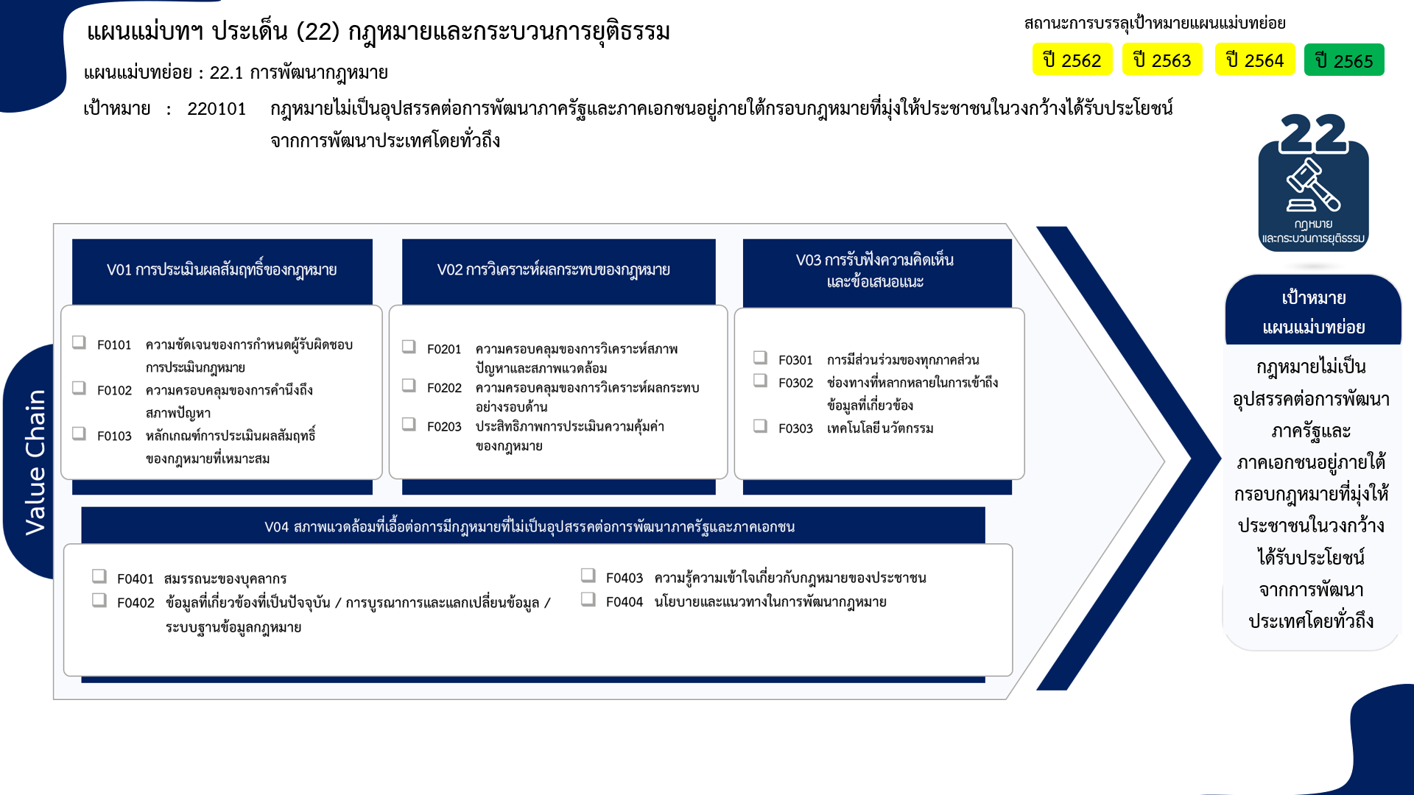
2 โครงการ
6 โครงการ
20 โครงการ
9 โครงการ
17 โครงการ
5 โครงการ
17 โครงการ
3 โครงการ
2 โครงการ
17 โครงการ
9 โครงการ
0 โครงการ
21 โครงการ
...
2562 | 2563 | 2564 | 2565 | 2566 | รวมจำนวนโครงการทั้งหมด
2 | 4 | 9 | 11 | 1 | 29
1 |  |  | 1 |  | 2
 | 2 | 1 | 2 |  | 6
1 | 2 | 8 | 8 | 1 | 21
9 | 17 | 3 | 4 | 1 | 40
4 | 2 | 1 | 1 |  | 8
2 | 3 | 1 | 1 |  | 9
3 | 8 | 1 | 2 | 1 | 18
 | 4 |  |  |  | 5
4 | 6 | 8 | 4 |  | 22
3 | 3 | 7 | 4 |  | 17
 | 2 | 1 |  |  | 3
1 | 1 |  |  |  | 2
9 | 8 | 9 | 8 |  | 39
1 | 2 |  |  |  | 5
รวมทั้งสิ้น 128 โครงการ
5 | 4 | 4 | 2 |  | 17
 | 1 | 1 | 2 |  | 4
1 |  | 1 | 1 |  | 4
2 | 1 | 3 | 3 |  | 9
โครงการที่ไม่สอดคล้องกับองค์ประกอบและปัจจัยใดของเป้าหมายแผนแม่บทย่อย จำนวน 0 โครงการ
24 | 35 | 29 | 27 | 2 | 130

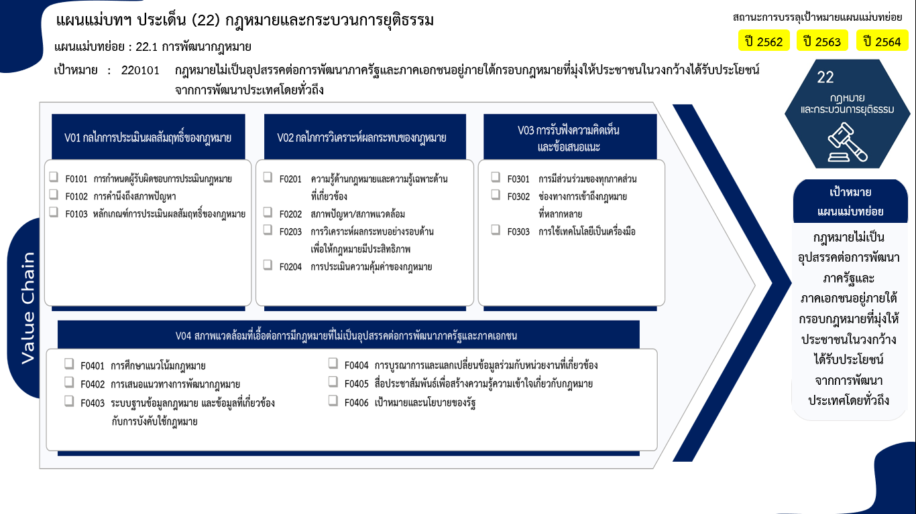
2 โครงการ
6 โครงการ
20 โครงการ
8 โครงการ
9 โครงการ
17 โครงการ
5 โครงการ
17 โครงการ
3 โครงการ
2 โครงการ
5 โครงการ
17 โครงการ
4 โครงการ
4 โครงการ
9 โครงการ
0 โครงการ

รวมทั้งสิ้น 128 โครงการ

